FCFS – First Come First Served
 | FIRST COME FIRST SERVED

 | i processi sono schedulati nell’ordine in cui giungono al sistema, cioè il primo processo ad essere eseguito è quello che per primo ha richiesto la CPU. I processi successivi vengono schedulati con lo stesso criterio non appena il processo in esecuzione completa le sue operazioni. In pratica, i processi ready sono organizzati come una coda FIFO e i processi che richiedono la CPU vengono inseriti alla fine di questa coda.

 | 0 | 1 | 2 | 3 | 4 | 5 | 6 | 7 | 8 | 9 | 10 | 11 | 12 | 13 | 14 | 15 | 16 | 17 | 18 | 19 | 20 | 21 | 22 | 23 | 24 | 25 | 26 | 27 | 28 | 29 | 30 | 31 | 32 | 33 | 34 | 35 | 36 | 37 | 38 | 39 | 40 | 41 | 42 | 43 | 44 | 45 | 46 | 47 | 48 | 49 | 50 | 51 | 52 | 53 | 54 | 55 | 56 | 57 | 58 | 59 | 60 | 61 | 62 | 63 | 64 | 65 | 66 | 67 | 68 | 69 | 70 | 71 | 72 | 73 | 74 | 75 | 76 | 77 | 78 | 79 | 80
P1 |  |  | V | V | V | V | V | V | V | V | V | V | V
P2 |  |  |  |  | X | X | X | X | X | X | X | X | X | V | V | V | V
P3 |  |  |  |  |  |  |  |  |  |  | X | X | X | X | X | X | X | V | V | V | V | V | V
P4 |  |  |  |  |  |  |  |  |  |  |  |  |  |  | X | X | X | X | X | X | X | X | X | V | V | V | V | V | V | V | V
P5 |  |  |  |  |  |  |  |  |  |  |  |  |  |  |  |  |  |  | X | X | X | X | X | X | X | X | X | X | X | X | X | V | V | V | V | V | V
P6
P7

 | CS 2 ms

 | 1 | 2 | 3 | 4 | 5 | 6 | 7 | 8 | 9 | 10 | 11 | 12 | 13 | 14 | 15 | 16 | 17 | 18 | 19 | 20 | 21 | 22 | 23 | 24 | 25 | 26 | 27 | 28 | 29 | 30 | 31 | 32 | 33 | 34 | 35 | 36 | 37 | 38 | 39 | 40 | 41 | 42 | 43 | 44 | 45 | 46 | 47 | 48 | 49 | 50 | 51 | 52 | 53 | 54 | 55 | 56 | 57 | 58 | 59 | 60 | 61 | 62 | 63 | 64 | 65 | 66 | 67 | 68 | 69 | 70 | 71 | 72 | 73 | 74 | 75 | 76 | 77 | 78 | 79 | 80 | 81
P1 |  |  | v | v | v | v | v | v | v | v | v | v | x | x
P2 |  |  |  |  | \ | \ | \ | \ | \ | \ | \ | \ | x | x | v | v | v | v | x | x
P3 |  |  |  |  |  |  |  |  |  |  | \ | \ | x | x | \ | \ | \ | \ | x | x | v | v | v | v | v | v | x | x
P4 |  |  |  |  |  |  |  |  |  |  |  |  |  |  | \ | \ | \ | \ | x | x | \ | \ | \ | \ | \ | \ | x | x | v | v | v | v | v | v | v | v | x | x
P5 |  |  |  |  |  |  |  |  |  |  |  |  |  |  |  |  |  |  | x | x | \ | \ | \ | \ | \ | \ | x | x | \ | \ | \ | \ | \ | \ | \ | \ | x | x | v | v | v | v | v | v
P6
P7

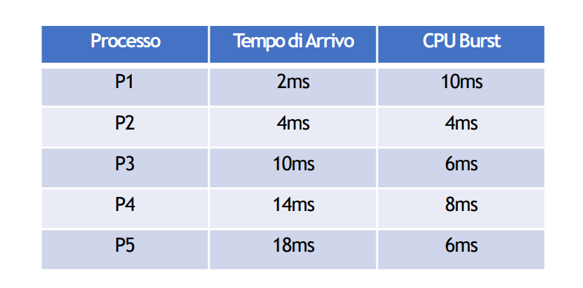

 |  |  |  |  |  |  |  |  |  |  |  |  |  |  |  | TWAIT | TAM | TAMP
 |  |  |  |  |  |  |  |  |  |  |  |  |  |  | P1 | 0 | 10 | 100
 |  |  |  |  |  |  |  |  |  |  |  |  |  |  | P2 | 10 | 14 | 56
 |  |  |  |  |  |  |  |  |  |  |  |  |  |  | P3 | 10 | 16 | 96
 |  |  |  |  |  |  |  |  |  |  |  |  |  |  | P4 | 14 | 22 | 176
 |  |  |  |  |  |  |  |  |  |  |  |  |  |  | P5 | 20 | 26 | 156
 |  |  |  |  |  |  |  |  |  |  |  |  |  |  |  | 10.8 | 17.6 | 17.176470588

Round Robin (time slicing, CS)
 | ROUND ROBIN TIME SLICING
 | Ad ogni processo viene assegnato un intervallo di tempo, chiamato quanto (time slice), durante il quale al processo è assegnato l’uso della CPU. Per scandire i quanti, alla fine di ognuno di essi viene generato un timer interrupt. Se alla fine del quanto, il processo non ha terminato le sue operazioni, allora viene prelazionato e inserito di nuovo nella coda, e la CPU viene assegnata ad un altro processo. Se prima della fine del quanto, il processo si blocca o termina le sue operazioni, allora viene selezionato un altro processo a cui assegnare la CPU.

 | TIME SLICING 3 CS 1
 | 1 | 2 | 3 | 4 | 5 | 6 | 7 | 8 | 9 | 10 | 11 | 12 | 13 | 14 | 15 | 16 | 17 | 18 | 19 | 20 | 21 | 22 | 23 | 24 | 25 | 26 | 27 | 28 | 29 | 30 | 31 | 32 | 33 | 34 | 35 | 36 | 37 | 38 | 39 | 40 | 41 | 42 | 43 | 44 | 45 | 46 | 47 | 48 | 49 | 50 | 51 | 52 | 53 | 54 | 55 | 56 | 57 | 58 | 59 | 60 | 61 | 62 | 63 | 64 | 65 | 66 | 67 | 68 | 69 | 70 | 71 | 72 | 73 | 74 | 75 | 76 | 77 | 78 | 79 | 80 | 81
P1 |  |  | 1 | 1 | 1 | X | 2 | 2 | 2 | X | 1 | 1 | 1 | X | 4 | 4 | 4 | X | 3 | X | 2 | 2 | 2 | X | 1 | 1 | 1 | X | 4 | 4 | 4 | X | 3 | 3 | 3 | X | 2 | 2 | 2 | X | 1 | X
P2 |  |  |  | 2 | 2 | X | 1 | 1 | 1 | X | 3 | 3 | 3 | X | 2 | 2 | 2 | X | 1 | XX
P3 |  |  |  |  |  |  |  |  |  | X | 2 | 2 | 2 | X | 1 | 1 | 1 | X | 5 | X | 4 | 4 | 4 | X | 3 | 3 | 3 | X | 2 | 2 | 2 | X | 1 | 1 | 1 | X
P4 |  |  |  |  |  |  |  |  |  |  |  |  |  | X | 3 | 3 | 3 | X | 2 | X | 1 | 1 | 1 | X | 4 | 4 | 4 | X | 3 | 3 | 3 | X | 2 | 2 | 2 | X | 1 | 1 | 1 | X | 3 | X | 2 | 2 | 2 | X | 1 | 1
P5 |  |  |  |  |  |  |  |  |  |  |  |  |  |  |  |  |  | X | 4 | X | 3 | 3 | 3 | X | 2 | 2 | 2 | X | 1 | 1 | 1 | X | 4 | 4 | 4 | X | 3 | 3 | 3 | X | 2 | X | 1 | 1 | 1
P6
P7

 | TIME SLICING 2 PRIO MAX 1 CS 1

 | 1 | 2 | 3 | 4 | 5 | 6 | 7 | 8 | 9 | 10 | 11 | 12 | 13 | 14 | 15 | 16 | 17 | 18 | 19 | 20 | 21 | 22 | 23 | 24 | 25 | 26 | 27 | 28 | 29 | 30 | 31 | 32 | 33 | 34 | 35 | 36 | 37 | 38 | 39 | 40 | 41 | 42 | 43 | 44 | 45 | 46 | 47 | 48 | 49 | 50 | 51 | 52 | 53 | 54 | 55 | 56 | 57 | 58 | 59 | 60 | 61 | 62 | 63 | 64 | 65 | 66 | 67 | 68 | 69 | 70 | 71 | 72 | 73 | 74 | 75 | 76 | 77 | 78 | 79 | 80 | 81
P1 |  |  |  |  | x | 2 | 2 | x | 2 | x | 1 | 1 | x | 1 | 1 | x | 1 | 1 | x | 1 | 1 | x | 1 | 1 | x | 1 | 1 | x
P2 |  |  | 1 | 1 | x | 1 | 1 | x | 1 | x
P3 |  |  |  |  |  |  |  | x | 5 | x | 4 | 4 | x | 4 | 4 | x | 4 | 4 | x | 4 | 4 | x | 4 | 4 | x | 4 | 4 | x | 3 | 3 | x | 3 | 3 | x | 3 | 3 | x | 3 | 3 | x | 3 | x | 2 | 2 | x | 2 | 2 | x | 2 | 2 | x | 2 | 2 | x | 1 | 1 | x | 1 | 1 | x | 1 | 1 | x | 1 | 1 | x | 1 | 1
P4 |  |  |  | 2 | x | 4 | 4 | x | 4 | x | 3 | 3 | x | 3 | 3 | x | 3 | 3 | x | 3 | 3 | x | 3 | 3 | x | 3 | 3 | x | 2 | 2 | x | 2 | 2 | x | 2 | 2 | x | 2 | 2 | x | 2 | x | 1 | 1 | x | 1 | 1 | x | 1 | 1 | x | 1 | 1 | x
P5 |  |  |  |  |  | 3 | 3 | x | 3 | x | 2 | 2 | x | 2 | 2 | x | 2 | 2 | x | 2 | 2 | x | 2 | 2 | x | 2 | 2 | x | 1 | 1 | x | 1 | 1 | x | 1 | 1 | x | 1 | 1 | x | 1 | x
P6
P7

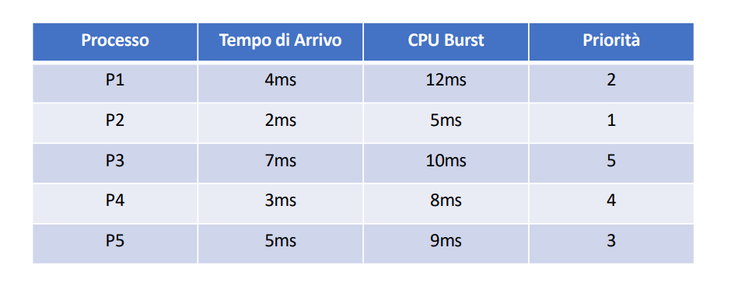
 |  |  |  |  |  |  |  |  |  |  |  |  |  |  |  |  |  |  | Calcolare TAM, TAMP, TWAIT

 |  |  |  |  |  |  |  |  |  |  |  |  |  |  |  |  |  |  |  | TWAIT | TAM | TAMP
 |  |  |  |  |  |  |  |  |  |  |  |  |  |  |  |  |  |  | P1 | 11 | 23 | 276
 |  |  |  |  |  |  |  |  |  |  |  |  |  |  |  |  |  |  | P2 | 2 | 7 | 35
 |  |  |  |  |  |  |  |  |  |  |  |  |  |  |  |  |  |  | P3 | 51 | 61 | 610
 |  |  |  |  |  |  |  |  |  |  |  |  |  |  |  |  |  |  | P4 | 42 | 50 | 400
 |  |  |  |  |  |  |  |  |  |  |  |  |  |  |  |  |  |  | P5 | 27 | 36 | 324
 |  |  |  |  |  |  |  |  |  |  |  |  |  |  |  |  |  |  |  | 26.6 | 35.4 | 37.386363636

 | TIME SLICING 2 PRIO MAX 5 CS 1 |  |  |  |  |  | sbagliato colonna 5 6

 | 1 | 2 | 3 | 4 | 5 | 6 | 7 | 8 | 9 | 10 | 11 | 12 | 13 | 14 | 15 | 16 | 17 | 18 | 19 | 20 | 21 | 22 | 23 | 24 | 25 | 26 | 27 | 28 | 29 | 30 | 31 | 32 | 33 | 34 | 35 | 36 | 37 | 38 | 39 | 40 | 41 | 42 | 43 | 44 | 45 | 46 | 47 | 48 | 49 | 50 | 51 | 52 | 53 | 54 | 55 | 56 | 57 | 58 | 59 | 60 | 61 | 62 | 63 | 64 | 65 | 66 | 67 | 68 | 69 | 70 | 71 | 72 | 73 | 74 | 75 | 76 | 77 | 78 | 79 | 80 | 81
P1 |  |  |  |  | 2 | 3 | x | 4 | 4 | x | 4 | 4 | x | 4 | 4 | x | 4 | 4 | x | 4 | 4 | x | 3 | 3 | x | 3 | 3 | x | 3 | 3 | x | 2 | 2 | x | 2 | 2 | x | 2 | 2 | x | 2 | 2 | x | 2 | x | 1 | 1 | x | 1 | 1 | x | 1 | 1 | x | 1 | 1 | x | 1 | 1 | x | 1 | 1 | x
P2 |  |  | 1 | x | 3 | 4 | x | 5 | 5 | x | 5 | 5 | x | 5 | 5 | x | 5 | 5 | x | 5 | 5 | x | 4 | 4 | x | 4 | 4 | x | 4 | 4 | x | 3 | 3 | x | 3 | 3 | x | 3 | 3 | x | 3 | 3 | x | 3 | x | 2 | 2 | x | 2 | 2 | x | 2 | 2 | x | 2 | 2 | x | 2 | 2 | x | 2 | 2 | x | 1 | 1 | x | 1 | 1 | x
P3 |  |  |  |  |  |  |  | 1 | 1 | x | 1 | 1 | x | 1 | 1 | x | 1 | 1 | x | 1 | 1 | x
P4 |  |  |  |  | 1 | 1 | x | 2 | 2 | x | 2 | 2 | x | 2 | 2 | x | 2 | 2 | x | 2 | 2 | x | 1 | 1 | x | 1 | 1 | x | 1 | 1 | x
P5 |  |  |  |  |  | 2 | x | 3 | 3 | x | 3 | 3 | x | 3 | 3 | x | 3 | 3 | x | 3 | 3 | x | 2 | 2 | x | 2 | 2 | x | 2 | 2 | x | 1 | 1 | x | 1 | 1 | x | 1 | 1 | x | 1 | 1 | x | 1 | x
P6
P7

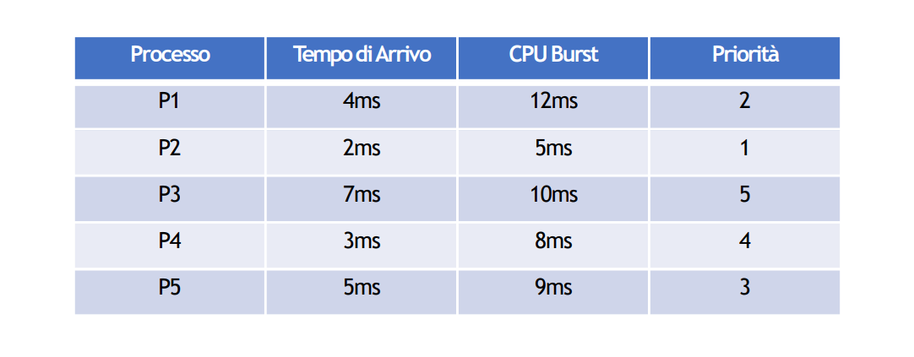

 |  |  |  |  |  |  |  |  |  |  |  |  |  |  |  |  |  |  |  |  |  | TWAIT | TAM | TAMP
 |  |  |  |  |  |  |  |  |  |  |  |  |  |  |  |  |  |  |  |  | P1 | 46 | 58 | 696
 |  |  |  |  |  |  |  |  |  |  |  |  |  |  |  |  |  |  |  |  | P2 | 61 | 66 | 330
 |  |  |  |  |  |  |  |  |  |  |  |  |  |  |  |  |  |  |  |  | P3 | 4 | 14 | 140
 |  |  |  |  |  |  |  |  |  |  |  |  |  |  |  |  |  |  |  |  | P4 | 19 | 27 | 216
 |  |  |  |  |  |  |  |  |  |  |  |  |  |  |  |  |  |  |  |  | P5 | 30 | 39 | 351
 |  |  |  |  |  |  |  |  |  |  |  |  |  |  |  |  |  |  |  |  |  | 32 | 40.8 | 39.386363636

 | TIME SLICING 4MS CS 2MS

 | 1 | 2 | 3 | 4 | 5 | 6 | 7 | 8 | 9 | 10 | 11 | 12 | 13 | 14 | 15 | 16 | 17 | 18 | 19 | 20 | 21 | 22 | 23 | 24 | 25 | 26 | 27 | 28 | 29 | 30 | 31 | 32 | 33 | 34 | 35 | 36 | 37 | 38 | 39 | 40 | 41 | 42 | 43 | 44 | 45 | 46 | 47 | 48 | 49 | 50 | 51 | 52 | 53 | 54 | 55 | 56 | 57 | 58 | 59 | 60 | 61 | 62 | 63 | 64 | 65 | 66 | 67 | 68 | 69 | 70 | 71 | 72 | 73 | 74 | 75 | 76 | 77 | 78 | 79 | 80 | 81
P1 |  |  | 1 | 1 | 1 | 1 | X | X | 2 | 2 | 2 | 2 | x | x | 1 | 1 | 1 | 1 | x | x | 4 | 4 | 4 | 4 | x | x | 3 | 3 | 3 | 3 | x | x | 2 | 2 | 2 | 2 | x | x | 1 | 1 | x | x
P2 |  |  |  |  | 2 | 2 | X | X | 1 | 1 | 1 | 1 | x | x
P3 |  |  |  |  |  |  |  |  |  |  | 3 | 3 | x | x | 2 | 2 | 2 | 2 | x | x | 1 | 1 | 1 | 1 | x | x | 4 | 4 | 4 | 4 | x | x | 3 | 3 | 3 | 3 | x | x | 2 | 2 | x | x | 1 | 1 | x | x
P4 |  |  |  |  |  |  |  |  |  |  |  |  |  |  | 3 | 3 | 3 | 3 | x | x | 2 | 2 | 2 | 2 | x | x | 1 | 1 | 1 | 1 | x | x | 4 | 4 | 4 | 4 | x | x | 3 | 3 | x | x | 2 | 2 | x | x | 1 | 1 | 1 | 1 | x | x
P5 |  |  |  |  |  |  |  |  |  |  |  |  |  |  |  |  |  |  |  |  | 3 | 3 | 3 | 3 | x | x | 2 | 2 | 2 | 2 | x | x | 1 | 1 | 1 | 1 | x | x | 4 | 4 | x | x | 3 | 3 | x | x | 2 | 2 | 2 | 2 | x | x | 1 | 1 | x | x
P6
P7

 |  |  |  |  |  |  |  |  |  |  |  |  |  |  |  |  |  |  |  |  |  |  | TWAIT | TAM | TAMP
 |  |  |  |  |  |  |  |  |  |  |  |  |  |  |  |  |  |  |  |  |  | P1 | 28 | 38 | 380
 |  |  |  |  |  |  |  |  |  |  |  |  |  |  |  |  |  |  |  |  |  | P2 | 4 | 8 | 32
 |  |  |  |  |  |  |  |  |  |  |  |  |  |  |  |  |  |  |  |  |  | P3 | 28 | 34 | 224
 |  |  |  |  |  |  |  |  |  |  |  |  |  |  |  |  |  |  |  |  |  | P4 | 28 | 36 | 288
 |  |  |  |  |  |  |  |  |  |  |  |  |  |  |  |  |  |  |  |  |  | P5 | 30 | 36 | 216
 |  |  |  |  |  |  |  |  |  |  |  |  |  |  |  |  |  |  |  |  |  |  | 23.6 | 28.4 | 33.529411765

 | TIME SLICING 3MS CS 3MS

 | 1 | 2 | 3 | 4 | 5 | 6 | 7 | 8 | 9 | 10 | 11 | 12 | 13 | 14 | 15 | 16 | 17 | 18 | 19 | 20 | 21 | 22 | 23 | 24 | 25 | 26 | 27 | 28 | 29 | 30 | 31 | 32 | 33 | 34 | 35 | 36 | 37 | 38 | 39 | 40 | 41 | 42 | 43 | 44 | 45 | 46 | 47 | 48 | 49 | 50 | 51 | 52 | 53 | 54 | 55 | 56 | 57 | 58 | 59 | 60 | 61 | 62 | 63 | 64 | 65 | 66 | 67 | 68 | 69 | 70 | 71 | 72 | 73 | 74 | 75 | 76 | 77 | 78 | 79 | 80 | 81 | 82 | 83 | 84 | 85 | 86 | 87 | 88 | 89 | 90 | 91 | 92 | 93 | 94 | 95 | 96 | 97 | 98 | 99 | 100 | 101 | 102 | 103 | 104 | 105 | 106 | 107 | 108 | 109 | 110 | 111 | 112 | 113 | 114 | 115 | 116 | 117 | 118 | 119 | 120 | 121 | 122 | 123 | 124 | 125 | 126 | 127 | 128 | 129 | 130 | 131 | 132 | 133 | 134 | 135 | 136 | 137 | 138 | 139 | 140 | 141 | 142 | 143 | 144 | 145
P1 |  |  |  |  | 1 | x | x | x | 3 | 3 | 3 | x | x | x | 3 | 3 | 3 | x | x | x | 3 | 3 | x | x | x | 2 | 2 | 2 | x | x | x | 2 | 2 | 2 | x | x | x | 2 | 2 | 2 | x | x | x | 2 | 2 | 2 | x | x | x | 2 | 2 | 2 | x | x | x | 2 | x | x | x | 1 | 1 | 1 | x | x | x | 1 | 1 | x | x | x
P2 |  |  |  |  |  |  |  |  |  | 4 | 4 | x | x | x | 4 | 4 | 4 | x | x | x | 4 | 4 | x | x | x | 3 | 3 | 3 | x | x | x | 3 | 3 | 3 | x | x | x | 3 | 3 | 3 | x | x | x | 3 | 3 | 3 | x | x | x | 3 | 3 | 3 | x | x | x | 3 | x | x | x | 2 | 2 | 2 | x | x | x | 2 | 2 | x | x | x | 1 | 1 | 1 | x | x | x | 1 | 1 | 1 | x | x | x | 1 | 1 | 1 | x | x | x | 1 | 1 | 1 | x | x | x | 1 | 1 | x | x | x
P3 |  |  |  |  |  |  |  |  | 4 | 5 | 5 | x | x | x | 5 | 5 | 5 | x | x | x | 5 | 5 | x | x | x | 4 | 4 | 4 | x | x | x | 4 | 4 | 4 | x | x | x | 4 | 4 | 4 | x | x | x | 4 | 4 | 4 | x | x | x | 4 | 4 | 4 | x | x | x | 4 | x | x | x | 3 | 3 | 3 | x | x | x | 3 | 3 | x | x | x | 2 | 2 | 2 | x | x | x | 2 | 2 | 2 | x | x | x | 2 | 2 | 2 | x | x | x | 2 | 2 | 2 | x | x | x | 2 | 2 | x | x | x | 1 | 1 | 1 | x | x | x | 1 | 1 | 1 | x | x | x | 1 | 1 | 1 | x | x | x | 1 | 1 | 1 | x | x | x
P4 |  |  |  |  |  |  |  |  | 1 | 1 | 1 | x | x | x | 1 | 1 | 1 | x | x | x | 1 | 1 | x | x | x
P5 |  |  |  |  |  |  |  |  | 2 | 2 | 2 | x | x | x | 2 | 2 | 2 | x | x | x | 2 | 2 | x | x | x | 1 | 1 | 1 | x | x | x | 1 | 1 | 1 | x | x | x | 1 | 1 | 1 | x | x | x | 1 | 1 | 1 | x | x | x | 1 | 1 | 1 | x | x | x | 1 | x | x | x
P6
P7

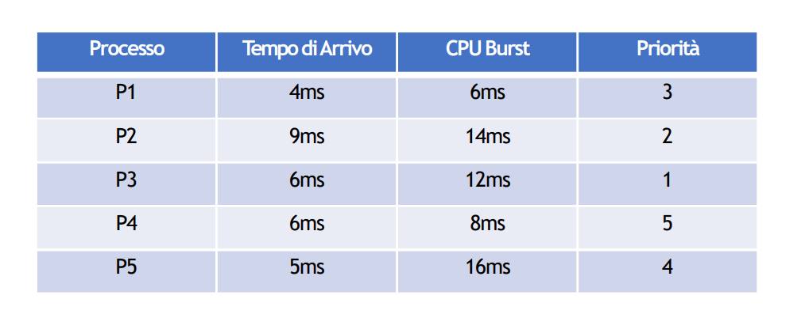

 |  |  |  |  |  |  |  |  |  |  |  |  |  |  |  |  |  |  |  | TWAIT | TAM | TAMP
 |  |  |  |  |  |  |  |  |  |  |  |  |  |  |  |  |  |  | P1 | 57 | 63 | 378
 |  |  |  |  |  |  |  |  |  |  |  |  |  |  |  |  |  |  | P2 | 73 | 87 | 1218
 |  |  |  |  |  |  |  |  |  |  |  |  |  |  |  |  |  |  | P3 | 102 | 114 | 1368
 |  |  |  |  |  |  |  |  |  |  |  |  |  |  |  |  |  |  | P4 | 8 | 16 | 128
 |  |  |  |  |  |  |  |  |  |  |  |  |  |  |  |  |  |  | P5 | 35 | 51 | 816
 |  |  |  |  |  |  |  |  |  |  |  |  |  |  |  |  |  |  |  | 55 | 66.2 | 69.785714286

